상품제안서
uni 유니볼원F 0.38mm | 상품코드: S25399

 |  |  |  |  |  |  | 02-713-8555 | www.synergygift.co.kr
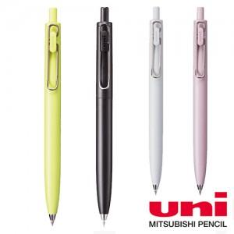

【상세/제작정보】

【인쇄/포장옵션】 | 실크 / 포장불가능

【공급단가】 | 수량 | 100~ | 300~ | 1,000~ | 3,000~ | 10,000~
*VAT별도 | 블랙 | 2,080원 | 1,990원 | 1,890원 | 1,860원 | 1,800원
 | 그레이 | 2,080원 | 1,990원 | 1,890원 | 1,860원 | 1,800원
 | 핑크 | 2,080원 | 1,990원 | 1,890원 | 1,860원 | 1,800원
 | 옐로우 | 2,080원 | 1,990원 | 1,890원 | 1,860원 | 1,800원

【상품 URL】 | https://www.synergygift.co.kr:443/src/goods_detail.php?gdno=25399

